拓扑图
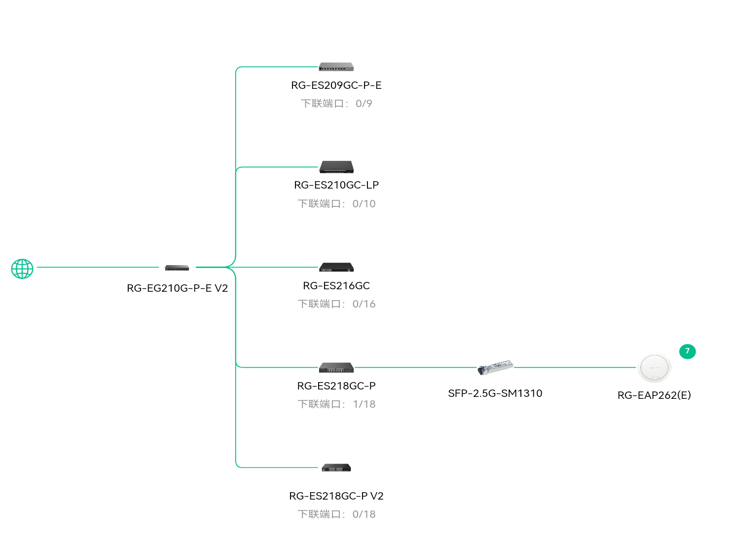
 | 宁家4层
拓扑图（注：拓扑图仅供参考，真实情况以项目实施为准）
查看高清拓扑（复制后到浏览器打开)：
https://noc.ruijie.com.cn/design/#/topo?key=MjkzMzI2N18yOTMzMjY3MjYwNTE0MDIyNzA4
本报告中提供的高清拓扑链接为临时链接，其有效期为14天（截至2026-05-28 00:00），过期则失效。如需重新生成链接，请重新导出方案报告。

